OCAK
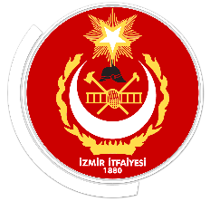
 |  | T.C.
İZMİR BÜYÜKŞEHİR BELEDİYE BAŞKANLIĞI
 |  | İTFAİYE DAİRESİ BAŞKANLIĞI
2026 YILI OCAK AYI EĞİTİM İSTATİSTİKLERİ

 | TÜR | Faaliyet/Tanım |  |  | Miktar/ Süre(saat)
 |  | KAMU/OKUL | ÖZEL | HİZMET İÇİ
 | Verilen Toplam Eğitim Adedi | 42 | 15 | 7 | 64
 | Yangın ve Afet Bilinci Eğitimi Verilen Kişi Sayısı | 1306 | 295 | 16 | 1617
 | Tahsil Edilen Toplam Ücret | - | 179,500.00 ₺ | - | 179,500.00 ₺

